P1
三河港 貿易概況

【当年】 |  |  |  |  |  |  |  |  |  |  |  |  |  |  |  |  | （単位：百万円、％）
区 分 |  | 輸 出 額 |  |  |  | 輸 入 額 |  |  |  | 輸出入額 |  |  |  | 差引額(▲は輸入超過）
 |  | 前年同期比 |  | 管内比 |  | 前年同期比 |  | 管内比 |  | 前年同期比 |  | 管内比 |  | 前年同期比 |  | 管内比
三河港 |  |  | 2,531,047 |  |  |  | 868,471 |  |  |  | 3,399,519 |  |  |  | 1,662,576
 |  | 108.3 |  | 11.7 |  | 114.4 |  | 6.3 |  | 109.8 |  | 9.6 |  | 105.3 |  | －
名古屋税関 管 内 |  |  | 21,660,418 |  |  |  | 13,875,767 |  |  |  | 35,536,186 |  |  |  | 7,784,651
 |  | 111.7 |  | － |  | 140.8 |  | － |  | 121.5 |  | － |  | 81.6 |  | －

【推移】 |  |  |  |  |  |  |  |  |  |  |  |  |  |  |  |  | （単位：百万円、％）
期 間 |  | 輸 出 額 |  |  |  | 輸 入 額 |  |  |  | 輸出入額 |  |  |  | 差引額(▲は輸入超過）
 |  | 金 額 |  |  | 前 年 同期比 | 金 額 |  |  | 前 年 同期比 | 金 額 |  |  | 前 年 同期比 | 金 額 |  |  | 前 年 同期比
平成25年 |  |  | 2,067,144 |  | 123.5 |  | 526,633 |  | 107.1 |  | 2,593,777 |  | 119.8 |  | 1,540,512 |  | 130.3
平成26年 |  |  | 2,264,670 |  | 109.6 |  | 613,511 |  | 116.5 |  | 2,878,181 |  | 111.0 |  | 1,651,159 |  | 107.2
平成27年 |  |  | 2,697,302 |  | 119.1 |  | 637,265 |  | 103.9 |  | 3,334,567 |  | 115.9 |  | 2,060,037 |  | 124.8
平成28年 |  |  | 2,388,062 |  | 88.5 |  | 640,879 |  | 100.6 |  | 3,028,941 |  | 90.8 |  | 1,747,184 |  | 84.8
平成29年 |  |  | 2,571,564 |  | 107.7 |  | 711,982 |  | 111.1 |  | 3,283,546 |  | 108.4 |  | 1,859,582 |  | 106.4
平成30年 |  |  | 2,639,526 |  | 102.6 |  | 780,267 |  | 109.6 |  | 3,419,793 |  | 104.1 |  | 1,859,259 |  | 100.0
令和元年 |  |  | 2,542,388 |  | 96.3 |  | 826,679 |  | 105.9 |  | 3,369,067 |  | 98.5 |  | 1,715,709 |  | 92.3
令和2年 |  |  | 2,057,577 |  | 80.9 |  | 653,174 |  | 79.0 |  | 2,710,751 |  | 80.5 |  | 1,404,402 |  | 81.9
令和3年 |  |  | 2,337,873 |  | 113.6 |  | 759,104 |  | 116.2 |  | 3,096,977 |  | 114.2 |  | 1,578,768 |  | 112.4
令和4年 |  |  | 2,531,047 |  | 108.3 |  | 868,471 |  | 114.4 |  | 3,399,519 |  | 109.8 |  | 1,662,576 |  | 105.3
令和4年 | １月 |  | 137,932 |  | 83.8 |  | 81,433 |  | 104.6 |  | 219,366 |  | 90.5 |  | 56,499 |  | 65.1
 | ２月 |  | 223,151 |  | 141.5 |  | 37,342 |  | 76.1 |  | 260,493 |  | 126.0 |  | 185,808 |  | 171.1
 | ３月 |  | 216,927 |  | 99.8 |  | 69,313 |  | 107.5 |  | 286,240 |  | 101.6 |  | 147,614 |  | 96.6
 | ４月 |  | 252,633 |  | 131.7 |  | 84,269 |  | 140.0 |  | 336,902 |  | 133.7 |  | 168,364 |  | 127.9
 | ５月 |  | 134,793 |  | 78.5 |  | 51,460 |  | 55.5 |  | 186,254 |  | 70.4 |  | 83,333 |  | 105.6
 | ６月 |  | 195,704 |  | 88.0 |  | 88,782 |  | 109.9 |  | 284,486 |  | 93.8 |  | 106,922 |  | 75.5
 | ７月 |  | 253,946 |  | 93.6 |  | 47,106 |  | 84.1 |  | 301,052 |  | 92.0 |  | 206,840 |  | 96.1
 | ８月 |  | 159,169 |  | 108.7 |  | 72,089 |  | 147.6 |  | 231,258 |  | 118.4 |  | 87,081 |  | 89.2
 | ９月 |  | 254,133 |  | 167.0 |  | 69,191 |  | 132.8 |  | 323,323 |  | 158.3 |  | 184,942 |  | 184.7
 | 10月 |  | 193,811 |  | 133.9 |  | 71,863 |  | 156.2 |  | 265,674 |  | 139.3 |  | 121,948 |  | 123.5
 | 11月 |  | 277,932 |  | 113.5 |  | 97,450 |  | 180.0 |  | 375,382 |  | 125.5 |  | 180,483 |  | 94.6
 | 12月 |  | 230,914 |  | 91.3 |  | 98,174 |  | 127.6 |  | 329,088 |  | 99.8 |  | 132,741 |  | 75.4
・令和3年以前：確定値
・令和4年：輸出の11月分並びに輸入、輸出入及び差引の10月分以前は、確報値
・管内比とは、三河港が名古屋税関管内に占める割合

【推移グラフ】
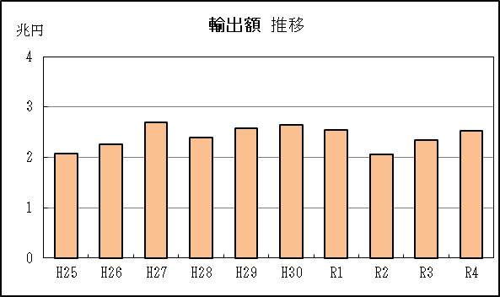
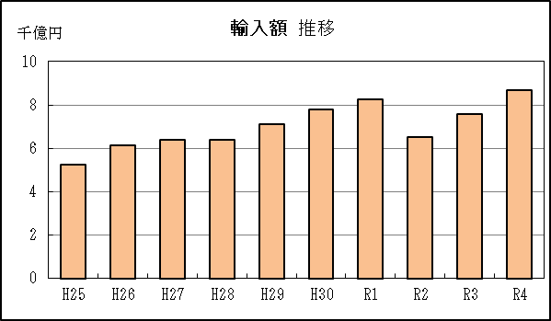

P5
衣浦港 貿易概況

【当年】 |  |  |  |  |  |  |  |  |  |  |  |  |  |  |  |  | （単位：百万円、％）
区 分 |  | 輸 出 額 |  |  |  | 輸 入 額 |  |  |  | 輸出入額 |  |  |  | 差引額(▲は輸入超過）
 |  | 前年同期比 |  | 管内比 |  | 前年同期比 |  | 管内比 |  | 前年同期比 |  | 管内比 |  | 前年同期比 |  | 管内比
衣浦港 |  |  | 102,768 |  |  |  | 628,855 |  |  |  | 731,623 |  |  |  | ▲ 526,087
 |  | 145.4 |  | 0.5 |  | 246.8 |  | 4.5 |  | 224.8 |  | 2.1 |  | 285.7 |  | －
名古屋税関 管 内 |  |  | 21,660,418 |  |  |  | 13,875,767 |  |  |  | 35,536,186 |  |  |  | 7,784,651
 |  | 111.7 |  | － |  | 140.8 |  | － |  | 121.5 |  | － |  | 81.6 |  | －

【推移】 |  |  |  |  |  |  |  |  |  |  |  |  |  |  |  |  | （単位：百万円、％）
期 間 |  | 輸 出 額 |  |  |  | 輸 入 額 |  |  |  | 輸出入額 |  |  |  | 差引額(▲は輸入超過）
 |  | 金 額 |  |  | 前 年 同期比 | 金 額 |  |  | 前 年 同期比 | 金 額 |  |  | 前 年 同期比 | 金 額 |  |  | 前 年 同期比
平成25年 |  |  | 165,566 |  | 100.6 |  | 230,108 |  | 106.6 |  | 395,673 |  | 104.0 |  | ▲ 64,542 |  | 125.7
平成26年 |  |  | 199,347 |  | 120.4 |  | 215,057 |  | 93.5 |  | 414,405 |  | 104.7 |  | ▲ 15,710 |  | 24.3
平成27年 |  |  | 177,792 |  | 89.2 |  | 189,104 |  | 87.9 |  | 366,896 |  | 88.5 |  | ▲ 11,313 |  | 72.0
平成28年 |  |  | 126,364 |  | 71.1 |  | 153,758 |  | 81.3 |  | 280,122 |  | 76.3 |  | ▲ 27,394 |  | 242.2
平成29年 |  |  | 137,030 |  | 108.4 |  | 205,051 |  | 133.4 |  | 342,081 |  | 122.1 |  | ▲ 68,021 |  | 248.3
平成30年 |  |  | 153,112 |  | 111.7 |  | 221,324 |  | 107.9 |  | 374,437 |  | 109.5 |  | ▲ 68,212 |  | 100.3
令和元年 |  |  | 173,496 |  | 113.3 |  | 196,061 |  | 88.6 |  | 369,557 |  | 98.7 |  | ▲ 22,565 |  | 33.1
令和2年 |  |  | 132,643 |  | 76.5 |  | 126,826 |  | 64.7 |  | 259,469 |  | 70.2 |  | 5,816 |  | －
令和3年 |  |  | 70,672 |  | 53.3 |  | 254,812 |  | 200.9 |  | 325,484 |  | 125.4 |  | ▲ 184,139 |  | －
令和4年 |  |  | 102,768 |  | 145.4 |  | 628,855 |  | 246.8 |  | 731,623 |  | 224.8 |  | ▲ 526,087 |  | 285.7
令和4年 | １月 |  | 3,282 |  | 112.9 |  | 30,035 |  | 262.4 |  | 33,317 |  | 232.1 |  | ▲ 26,753 |  | 313.2
 | ２月 |  | 7,077 |  | 98.8 |  | 24,669 |  | 154.3 |  | 31,746 |  | 137.1 |  | ▲ 17,593 |  | 199.4
 | ３月 |  | 6,349 |  | 71.9 |  | 41,421 |  | 240.5 |  | 47,770 |  | 183.3 |  | ▲ 35,072 |  | 418.1
 | ４月 |  | 6,684 |  | 81.3 |  | 44,777 |  | 263.4 |  | 51,461 |  | 204.1 |  | ▲ 38,094 |  | 433.9
 | ５月 |  | 5,846 |  | 98.3 |  | 40,251 |  | 274.0 |  | 46,097 |  | 223.4 |  | ▲ 34,406 |  | 393.3
 | ６月 |  | 10,041 |  | 166.2 |  | 33,668 |  | 172.8 |  | 43,709 |  | 171.2 |  | ▲ 23,627 |  | 175.7
 | ７月 |  | 5,699 |  | 87.8 |  | 53,629 |  | 316.7 |  | 59,328 |  | 253.3 |  | ▲ 47,931 |  | 459.0
 | ８月 |  | 12,231 |  | 280.2 |  | 90,341 |  | 404.3 |  | 102,572 |  | 384.1 |  | ▲ 78,110 |  | 434.5
 | ９月 |  | 11,781 |  | 187.8 |  | 75,054 |  | 249.6 |  | 86,835 |  | 239.0 |  | ▲ 63,272 |  | 265.9
 | 10月 |  | 12,540 |  | 282.9 |  | 73,899 |  | 279.2 |  | 86,438 |  | 279.7 |  | ▲ 61,359 |  | 278.4
 | 11月 |  | 9,623 |  | 166.7 |  | 60,627 |  | 184.8 |  | 70,250 |  | 182.1 |  | ▲ 51,004 |  | 188.7
 | 12月 |  | 11,617 |  | 274.9 |  | 60,483 |  | 199.2 |  | 72,099 |  | 208.5 |  | ▲ 48,866 |  | 187.0
・令和3年以前：確定値
・令和4年：輸出の11月分並びに輸入、輸出入及び差引の10月分以前は、確報値
・管内比とは、衣浦港が名古屋税関管内に占める割合

【推移グラフ】
